TS_01
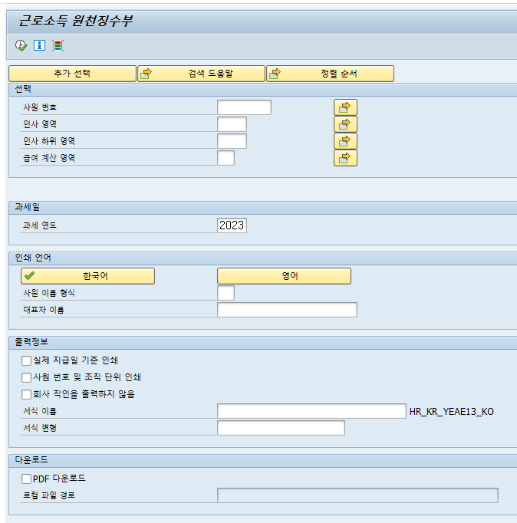
테스트 케이스/로그
업무구분
ERP HR
문서번호

서브시스템/모듈 | HR | 테스트 시나리오 ID | TS-01 | 테스트 시나리오 명 | 추가 Notes 및 Modi. 반영
시나리오 상세설명 | 급여 세법 변경 사항 등을 SAP에서 제공하는 Support Package를 통해 적용하고, 예외사항 및 암복보화 등을 위한 Modi. 를 추가 적용.
테스트 사전요구사항 | N/A
테스트 수행일 | 2024-12-30 | 테스트 구분 | 단위테스트 | 테스터 | 이재현, 최미연 |  |  | 테스트 회수 | 1

테스트 케이스 ID | 테스트 케이스(절차) | 사전조건 | 테스트 데이터 | 예상결과 | 단위 | 통합 | 수행결과 | PASS/FAIL | 비 고
TS-01-01 | 급여 실행 및 Report 조회 등 전반적인 시스템 점검 |  |  | 정상 실행 및 조회 | Y | Y | 정상 | PASS

1. 급여 실행
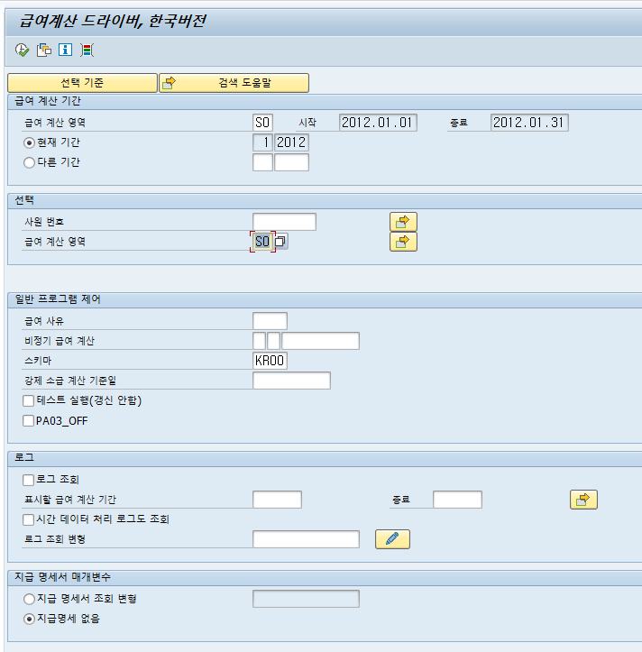

2. 각종 Report 조회

